Summary
Project Name | PM |  | Test Run Summary |  | Tested by (QA Name) | Date | Platform | Yes/No | Test Types | Test Status
 |  |  | Passed | 1 |  |  |  | Yes | Smoke Test | Passed
 |  |  | Failed | 0 |  |  |  | No | Regression Test | Failed
Test Run Summary
Passed | 1
Failed | 0
Not Tested | 0
Blocked | 0
 |  |  | Not Tested | 0 |  |  |  |  | Acceptance Test | Not Tested
 |  |  | Blocked | 0 |  |  |  |  | Checklist | Blocked
 |  |  | Total Tests Executed | 1
 |  |  | Total Tests In Suite | 2

Instructions
Failed | Must be paired with an link to issue in Jira
Not Tested | This status is for irrelevant or deprecated test-cases (Such test-cases need to be discussed after test run)
Blocked | Must be paired with an link to issue in Jira

 | Note: Tested by, Date and Platform fields must be filled by QA during test run | At the beginning of the test run, only Test Result column should be emptied. Preserve the Comments column for future runs. Delete bug ID from there only if it is not reproduced during the current run

Bug
 | Название приложения | http://demo.shopto.by/
 | Автор: | Петрова И.П.
 | ОС: | ********* |  | Браузер: | **************

ID | Краткое описание | Подробное описание | Шаги воспроизведения | Ожидаемый результат | Фактический результат | Воспроизводимость | Важность | Срочность | Назначен на | Симптом
1 | Удаление товара из корзины не осуществляется при выборе кнопки удаления | Выбранный товар не удаляется из корзины Требование: SP23/42 | 1. Открыть главную страницу сайта http://demo.shopto.by/ 2. Открыть каталог "Для гигиены" -- "Мыло" 3. Выбрать товар мыло "Palmolive Натурэль" 4. Открыть корзину 5. Нажать кнопку удаления | Выбранный товар удален из корзины | 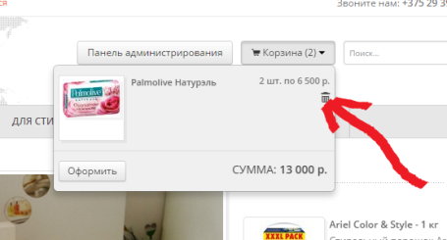 Выбранный товар из корзины не удаляется | Всегда | Medium | Normal | Иванов П.П. | Расхождение с требованиями

